Исходные данные
Вариант 13
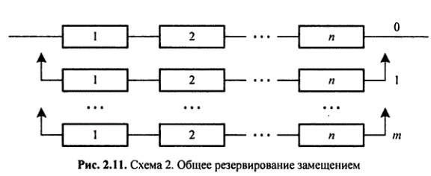
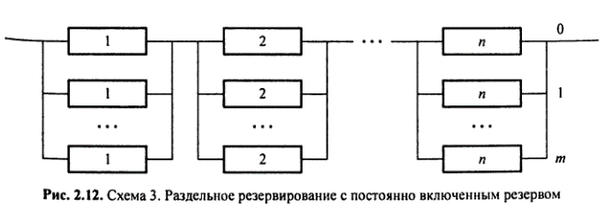

m= | 3
n= | 5

Закон распределения времени до отказа элемента |  | U(30;50)

Сравнение
 | P(t)
0 | 1
1 | 1
2 | 1
3 | 1
4 | 1
5 | 1
6 | 1
7 | 1
8 | 1
9 | 1
10 | 1
11 | 1
12 | 1
13 | 1
14 | 1
15 | 1
16 | 1
17 | 1
18 | 1
19 | 1
20 | 1
21 | 1
22 | 1
23 | 1
24 | 1
25 | 1
26 | 1
27 | 1
28 | 1
29 | 1
30 | 1
31 | 1
32 | 1
33 | 1
34 | 1
35 | 1
36 | 1
37 | 1
38 | 1
39 | 1
40 | 1
41 | 1
42 | 1
43 | 1
44 | 1
45 | 1
46 | 1
47 | 1
48 | 1
49 | 1
...

 |  | Сред. время работы | 99.20

 | P(t)
0 | 1
1 | 1
2 | 1
3 | 1
4 | 1
5 | 1
6 | 1
7 | 1
8 | 1
9 | 1
10 | 1
11 | 1
12 | 1
13 | 1
14 | 1
15 | 1
16 | 1
17 | 1
18 | 1
19 | 1
20 | 1
21 | 1
22 | 1
23 | 1
24 | 1
25 | 1
26 | 1
27 | 1
28 | 1
29 | 1
30 | 1
31 | 1
32 | 1
33 | 0.99
34 | 0.98
35 | 0.935
36 | 0.87
37 | 0.79
38 | 0.715
39 | 0.645
40 | 0.525
41 | 0.435
42 | 0.345
43 | 0.225
44 | 0.155
45 | 0.07
46 | 0.025
47 | 0.005
48 | 0
49 | 0

 |  | Сред. время работы | 40.20

Величина выигрыша более надежной системы к менее надежной составляет: | 2.47

